m
GmailでSMTP送信する設定

 | 1.Gmail側の準備（アプリパスワードの生成）
 |  | 1-1. 下記のURLに接続する。
 |  |  | （URL）
 |  |  |  | https://myaccount.google.com/apppasswords

 |  |  | （画面）
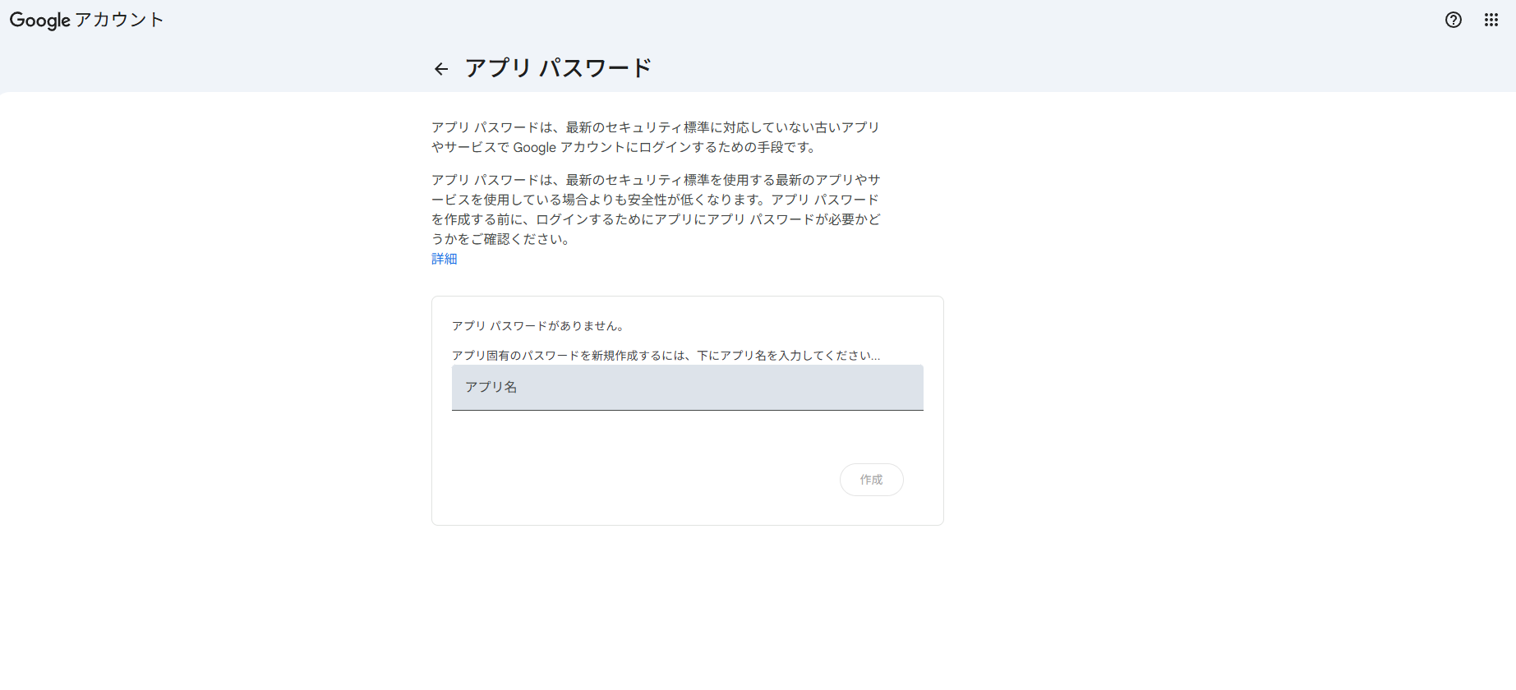

 |  | 1-2. アプリ名の欄に「Kibana」と入力し、画面右下の「作成」ボタンを押下する。
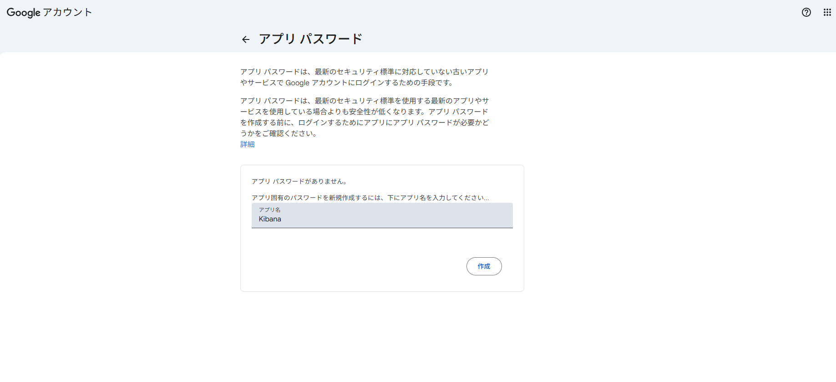

 |  | 1-3. 青枠に表示される16文字のパスワードをメモしておき、画面右下の「完了」ボタンを押下する。
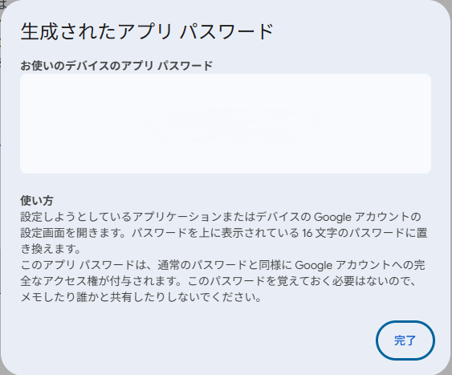

 | 2.SMTP認証ファイルを作成
 |  | 2-1. PowerShellでsmtp_auth.yamlを作成する。
 |  |  | @"
 |  |  | user: "your-email@gmail.com"
 |  |  | password: "xxxx xxxx xxxx xxxx" |  | ← 手順「1-3.」でメモしたパスワードを入力
 |  |  | @ | Out-File -FilePath $env:USERPROFILE\smtp_auth.yaml" -Encoding utf8

 |  | 2-2. elastalert コンテナにコピーする。
 |  |  | podman cp $env:USERPROFILE\smtp_auth.yaml elastalert:/opt/elastalert/smtp_auth.yaml

 |  | 2-3. コンテナ内にコピーできたか確認する。
 |  |  | podman exec -it elastalert cat /opt/elastalert/smtp_auth.yaml

 |  |  | 手順「2-1.」で入力した情報が表示されれば作成完了。

固定閾値_異常、予兆検知設定手順
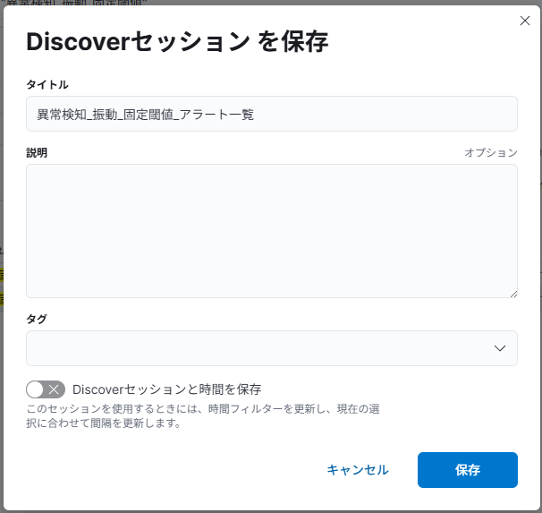
固定閾値_異常、予兆検知設定手順
 | 固定閾値による異常、予兆検知の設定手順を記載

 | 1. ルール設定
 |  | 1-1. HOME画面のハンバーガーメニューから「スタック管理」メニューを選択。
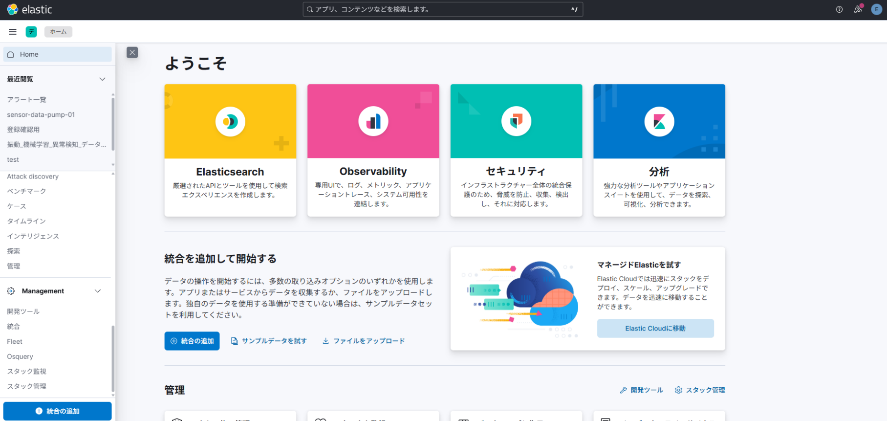

 |  | 1-2. 画面左側に表示されている「ルール」メニューを選択。
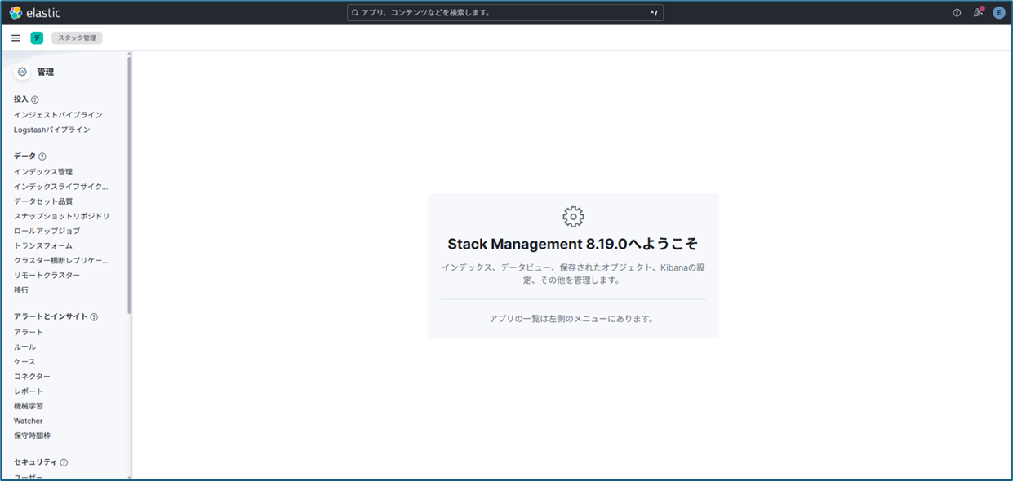

 |  | 1-3. 画面右上に表示されている「ルールを作成」ボタンを選択。
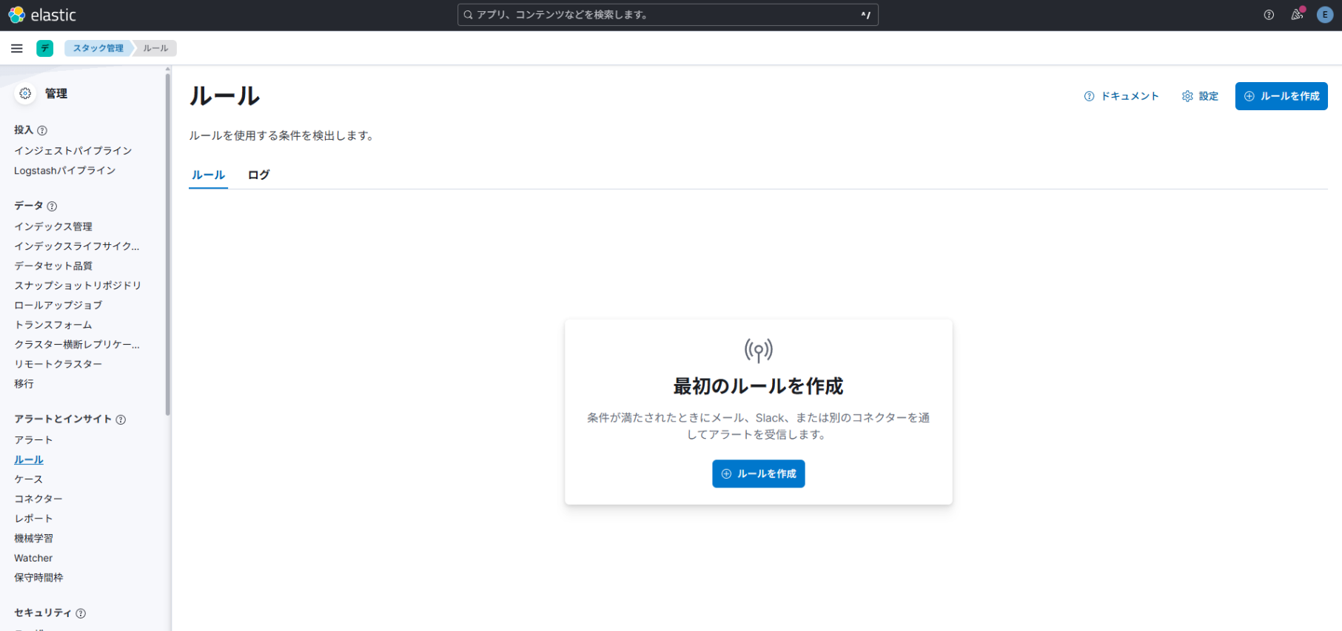

 |  | 1-3. 画面右上に表示されている「ルールを作成」ボタンを選択。

 |  | 1-4. ルールタイプ選択画面が表示されるので、「Elasticsearch クエリー」を選択。
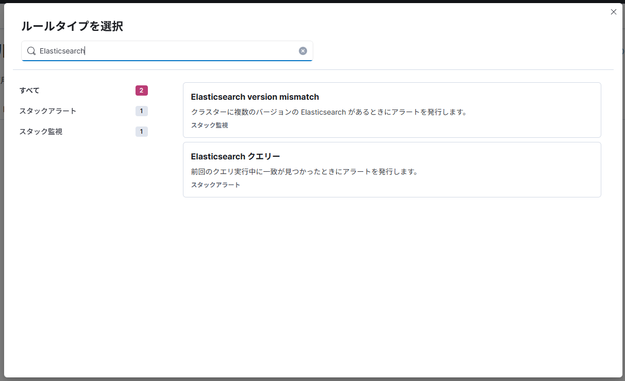

 |  | 1-5. 「クエリタイプを選択」の項目から「ES|QL」を選択。
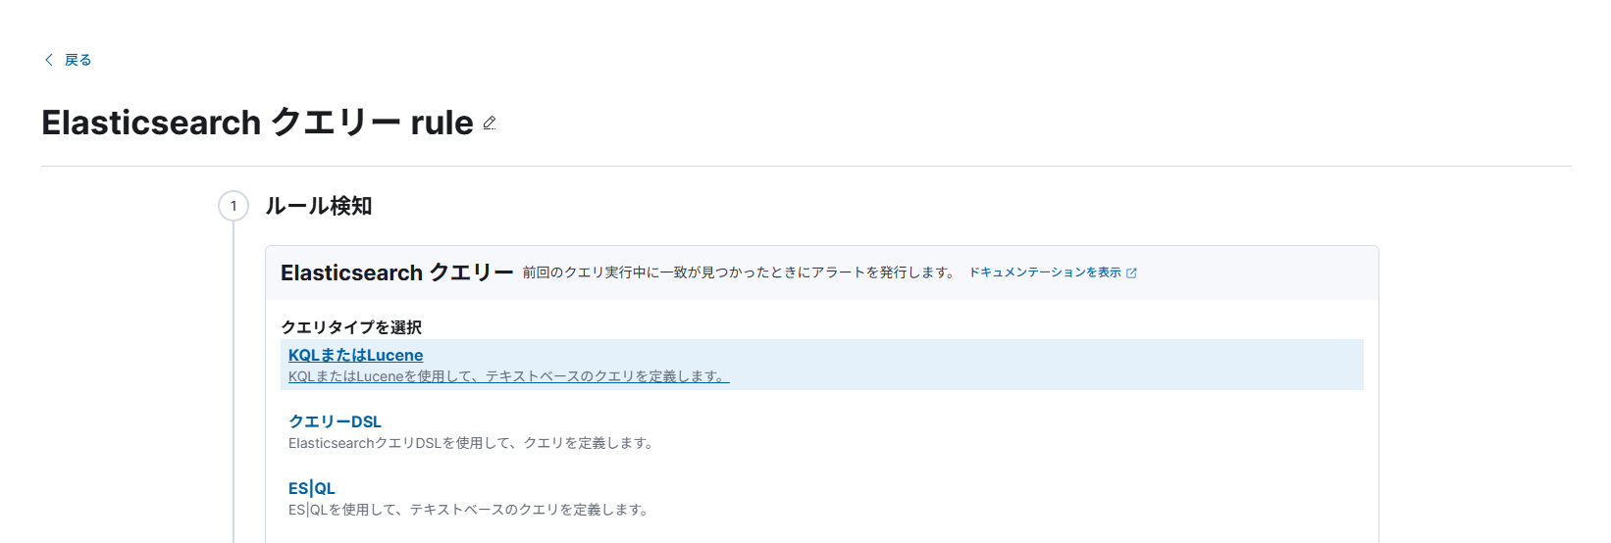

 |  | 1-6. クエリの定義の項目に下記のクエリを入力。
 |  |  | FROM sensor-data-* |  |  |  | 異常検知 | 予兆検知
 |  |  | | WHERE device_id.keyword == "pump-01" AND vibration >= 6.5 |  |  | 閾値 | 6.2 | 3.92
 |  |  | | EVAL vibration = ROUND(vibration, 2)
 |  |  | | EVAL timestamp_formatted = DATE_FORMAT("yyyy-MM-dd HH:mm:ss", @timestamp)
 |  |  | | KEEP timestamp_formatted, device_id.keyword, vibration

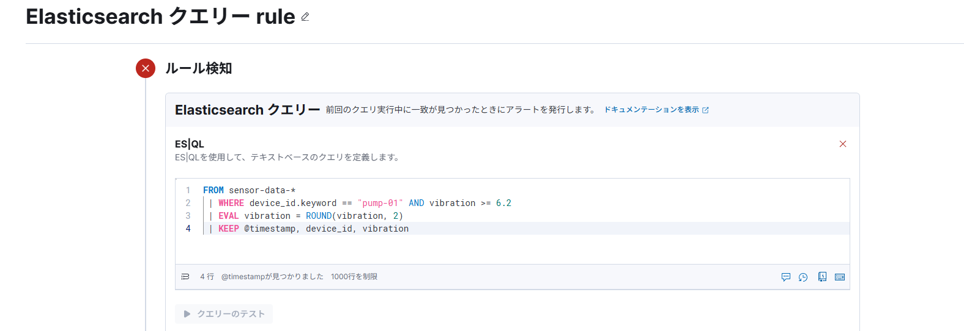

 |  | 1-7. 「時刻フィールドを選択」プルダウンから「@timestamp」を選択。

 |  | 1-8. アラート出力、スケジュールに関する設定を下記の通り、設定する。
 |  |  | 項目 | 設定する項目、値
 |  |  | Select alert group | Create an alert for each row
 |  |  |  | こちらを選択すると、１回のスケジュールで複数検知された場合に、
 |  |  |  | 検知されたデータ毎にアラートが発行される。
 |  |  | 期間を設定 | どこまでさかのぼってデータを取得するかの設定。

 |  |  | ルールスケジュール

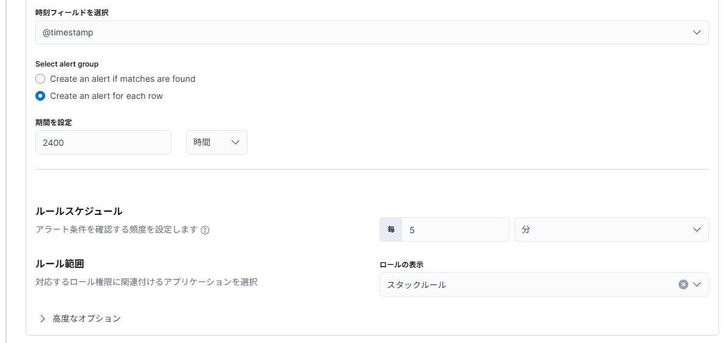

 |  | 1-9. 「②アクション」の項目は設定なし。
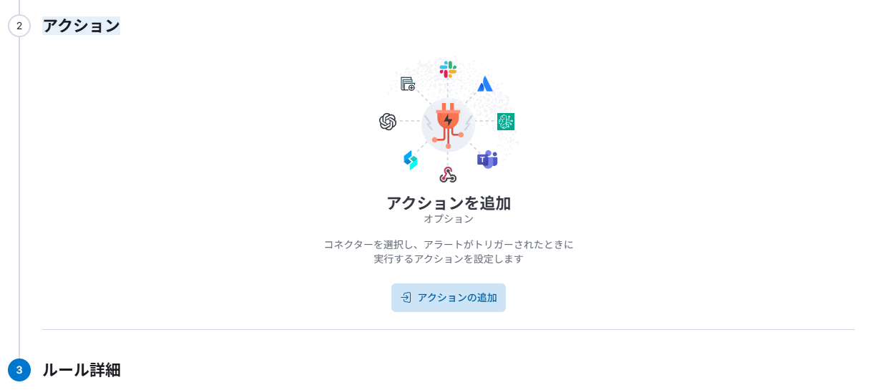

 |  | 1-10. 「ルール名」の項目を入力 → 画面右下の「ルールを作成」ボタンを押下。
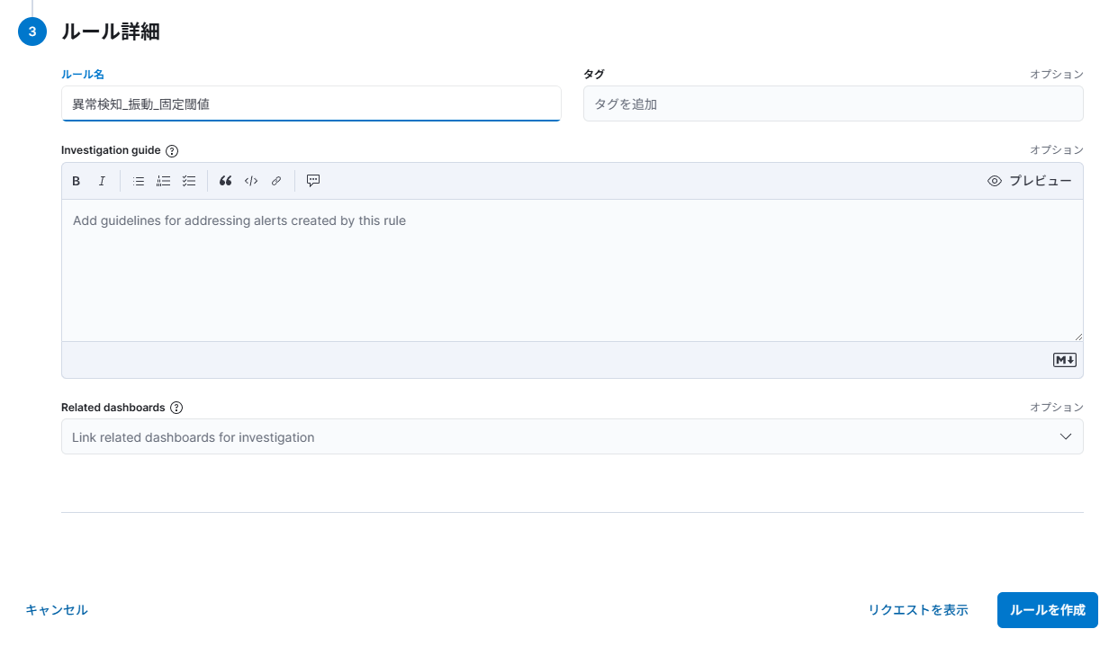

 |  | 1-11. アクション未設定の確認ダイアログが表示されるが、「ルールを保存」ボタンを押下する。
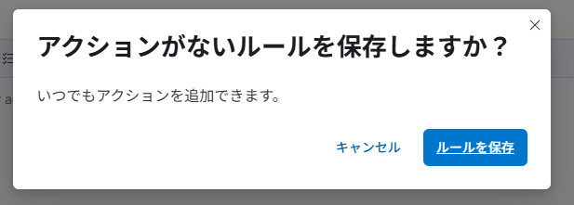

 | ★ | 1-12. ここの文章は元のを参考にする
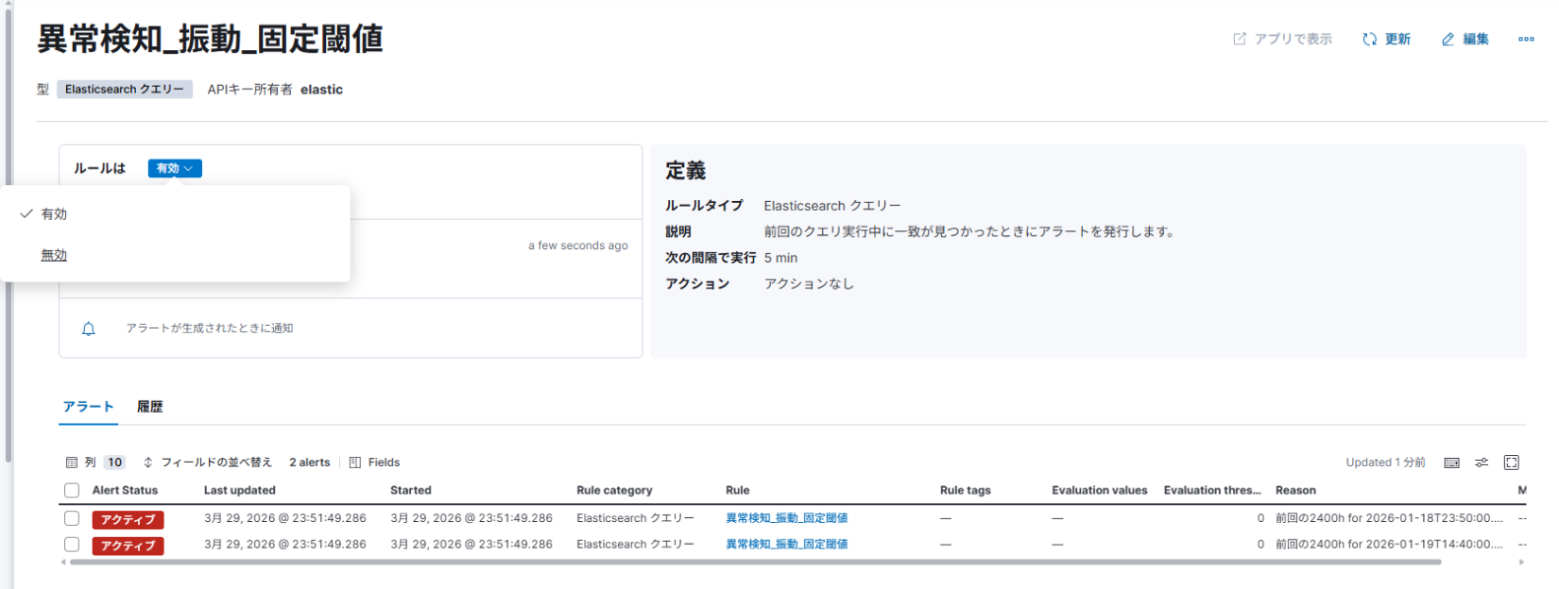

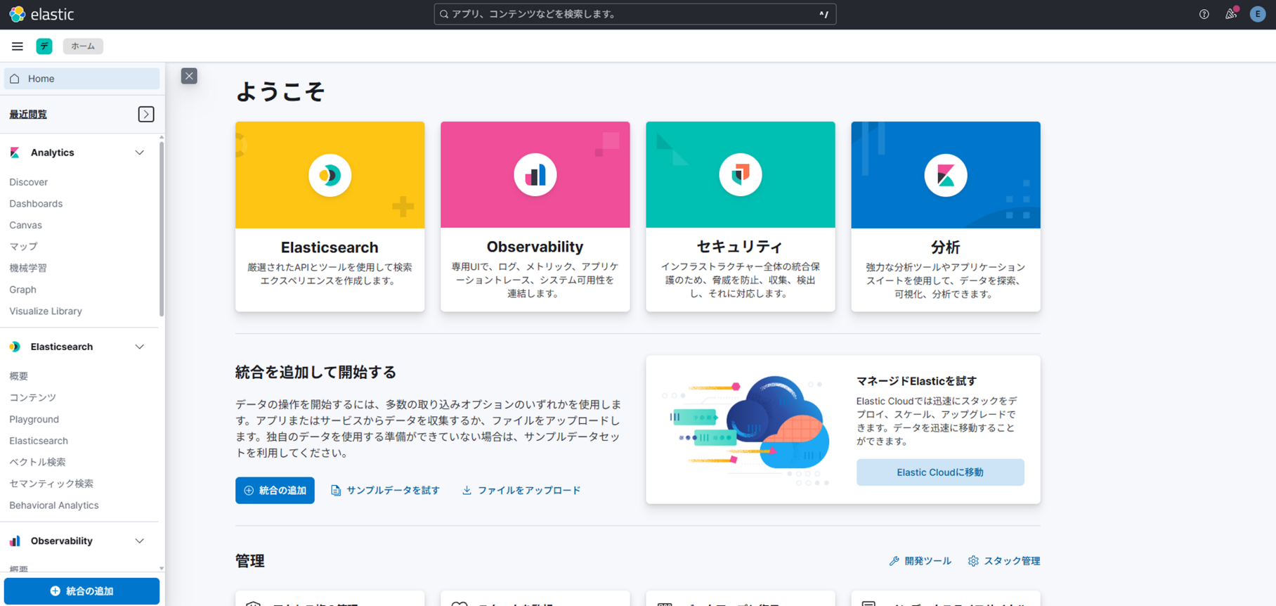
 | 2. アラート確認、アラート一覧作成
 |  | 2-1. HOME画面のハンバーガーメニューから「Discover」メニューを選択。

 |  | 2-2. 画面左上のデータビューのプルダウンメニューを開く → データビュー検索に「.alerts-stack.alerts-default」を入力。
 |  |  | 「1一致するインデックスを探索」という表示がでるので選択。

 |  | 2-3. 画面上部のフィルターで手順「1-10.」でつけた名称の絞り込みをする。
 |  |  | kibana.alert.rule.name : "{手順「1-10.」でつけた名称}"

 |  | 2-4. 「検索フィールド名」に下記の名称を入力 → 検索したフィールド名の右にカーソルを持ってくと「フィールドを列として追加」という表示が出るので選択。
 |  |  | フィールド名 |  | 概要
 |  |  | kibana.alert.rule.name |  | アラートを発行したルールの名称
 |  |  | kibana.alert.reason |  | 手順「1-6.」で KEEP に設定したセンサーデータのタイムスタンプと設備、振動値が出力される

 |  | 2-5. 画面右上の「保存」ボタンを押下。

 |  | 2-6. 「タイトル」項目を入力して「保存」ボタンを押下。

機械学習_異常検知設定手順

機械学習_異常検知設定手順
 | 機械学習による異常、予兆検知の設定手順を記載

 | 1. 機械学習結果参照用のデータビュー作成
 |  | ml-anomalies-shared

 | 1. ルール設定
 |  | 1-1. HOME画面のハンバーガーメニューから「スタック管理」メニューを選択。

 |  | 1-2. 画面左側に表示されている「ルール」メニューを選択。

 |  | 1-3. 画面右上に表示されている「ルールを作成」ボタンを選択。

 |  | 1-3. 画面右上に表示されている「ルールを作成」ボタンを選択。

 |  | 1-4. ルールタイプ選択画面が表示されるので、「Elasticsearch クエリー」を選択。

 |  | 1-5. 「クエリタイプを選択」の項目から「ES|QL」を選択。

 |  | 1-6. クエリの定義の項目に下記のクエリを入力。
 |  |  | FROM .ml-anomalies-shared
 |  |  | | WHERE job_id == "vibration-pmup-01-anomaly-detection" AND result_type == "record" AND record_score >= 75
 |  |  | | EVAL record_score = ROUND(record_score, 2)
 |  |  | | EVAL actual = ROUND(actual, 2)
 |  |  | | EVAL timestamp_formatted = DATE_FORMAT("yyyy-MM-dd HH:mm:ss", @timestamp)
 |  |  | | KEEP timestamp_formatted, job_id, record_score, actual

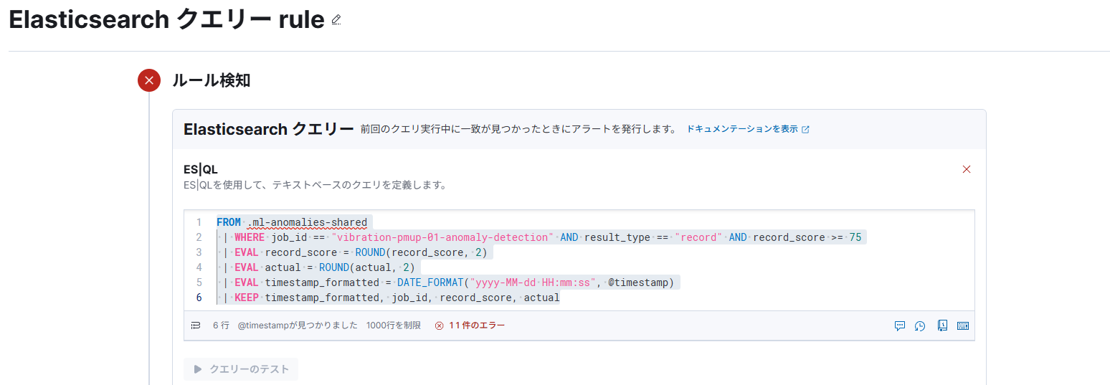
 |  |  |  |  |  | ※下記のエラーが表示されるが気にせずに先に進む
 |  |  |  |  |  | 不明なインデックス[.ml-anomalies-shared]

 |  | 1-7. 「時刻フィールドを選択」プルダウンから「@timestamp」を選択。

 |  | 1-8. アラート出力、スケジュールに関する設定を下記の通り、設定する。
 |  |  | 項目 | 設定する項目、値
 |  |  | Select alert group | Create an alert for each row
 |  |  |  | こちらを選択すると、１回のスケジュールで複数検知された場合に、
 |  |  |  | 検知されたデータ毎にアラートが発行される。
 |  |  | 期間を設定 | どこまでさかのぼってデータを取得するかの設定。

 |  |  | ルールスケジュール

 |  | 1-9. 「②アクション」の項目は設定なし。

 |  | 1-10. 「ルール名」の項目を入力 → 画面右下の「ルールを作成」ボタンを押下。

 |  | 1-11. アクション未設定の確認ダイアログが表示されるが、「ルールを保存」ボタンを押下する。

 | ★ | 1-12. ここの文章は元のを参考にする

 | 2. アラート確認、アラート一覧作成
 |  | 2-1. HOME画面のハンバーガーメニューから「Discover」メニューを選択。

 |  | 2-2. 画面左上のデータビューのプルダウンメニューを開く → データビュー検索に「.alerts-stack.alerts-default」を入力。
 |  |  | 「1一致するインデックスを探索」という表示がでるので選択。

 |  | 2-3. 画面上部のフィルターで手順「1-10.」でつけた名称の絞り込みをする。
 |  |  | kibana.alert.rule.name : "{手順「1-10.」でつけた名称}"

 |  | 2-4. 「検索フィールド名」に下記の名称を入力 → 検索したフィールド名の右にカーソルを持ってくと「フィールドを列として追加」という表示が出るので選択。
 |  |  | フィールド名 |  | 概要
 |  |  | kibana.alert.rule.name |  | アラートを発行したルールの名称
 |  |  | kibana.alert.reason |  | 手順「1-6.」で KEEP に設定した異常と判定されたデータのタイムスタンプと異常スコア、振動値が出力される

 |  | 2-5. 画面右上の「保存」ボタンを押下。

 |  | 2-6. 「タイトル」項目を入力して「保存」ボタンを押下。

機械学習_予兆検知設定手順
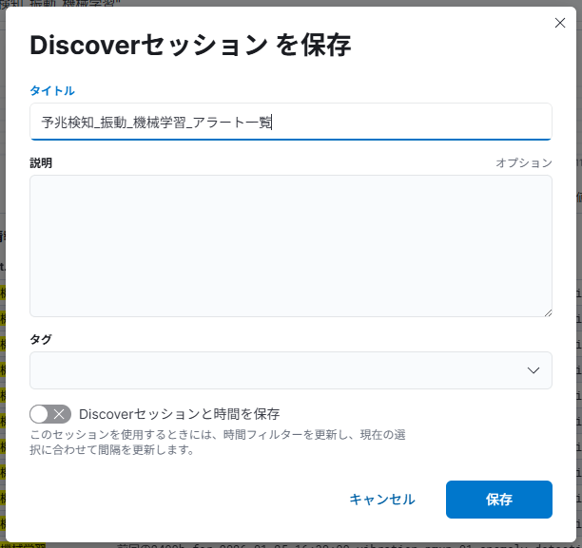
機械学習_予兆検知設定手順
 | 機械学習による異常、予兆検知の設定手順を記載

 | 1. 機械学習結果参照用のデータビュー作成
 |  | ml-anomalies-shared

 | 1. ルール設定
 |  | 1-1. HOME画面のハンバーガーメニューから「スタック管理」メニューを選択。

 |  | 1-2. 画面左側に表示されている「ルール」メニューを選択。

 |  | 1-3. 画面右上に表示されている「ルールを作成」ボタンを選択。

 |  | 1-3. 画面右上に表示されている「ルールを作成」ボタンを選択。

 |  | 1-4. ルールタイプ選択画面が表示されるので、「Elasticsearch クエリー」を選択。

 |  | 1-5. 「クエリタイプを選択」の項目から「ES|QL」を選択。

 |  | 1-6. クエリの定義の項目に下記のクエリを入力。
 |  |  | FROM .ml-anomalies-shared
 |  |  | | WHERE job_id == "vibration-pmup-01-anomaly-detection" AND model_lower >= 3.0
 |  |  | | EVAL actual = ROUND(actual, 2)
 |  |  | | EVAL model_upper = ROUND(model_upper, 2)
 |  |  | | EVAL model_lower = ROUND(model_lower, 2)
 |  |  | | EVAL timestamp_formatted = DATE_FORMAT("yyyy-MM-dd HH:mm:ss", @timestamp)
 |  |  | | KEEP timestamp_formatted, job_id, actual, model_upper, model_lower

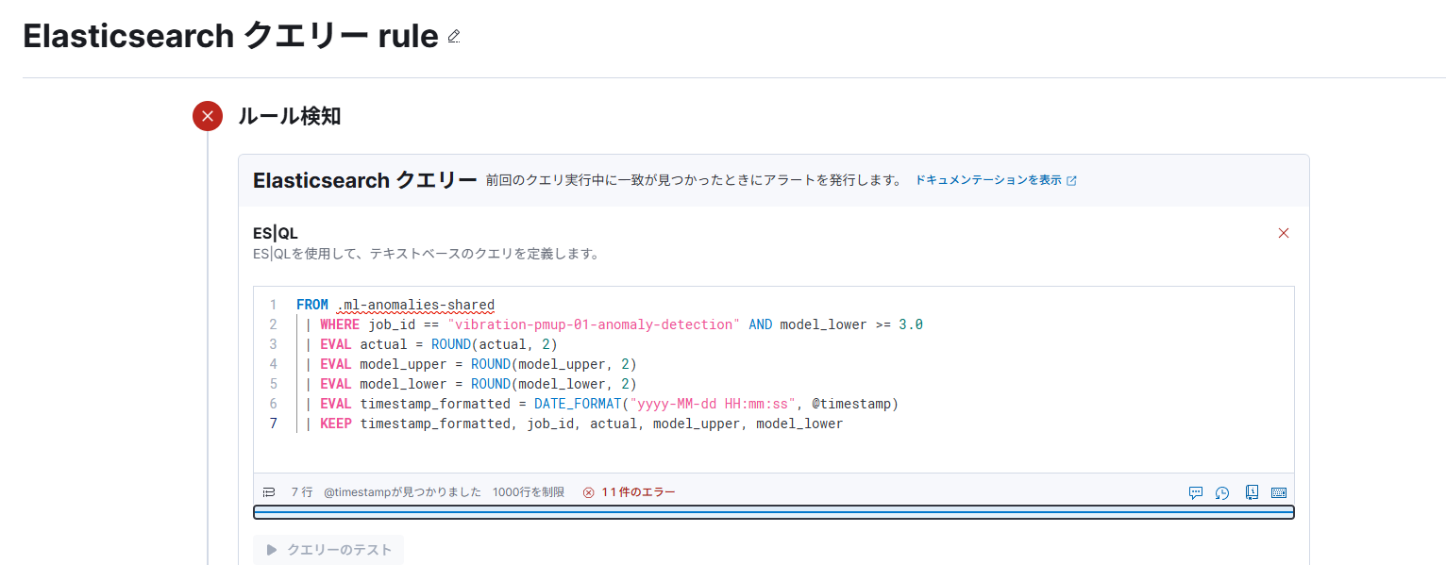
 |  |  |  |  |  | ※下記のエラーが表示されるが気にせずに先に進む
 |  |  |  |  |  | 不明なインデックス[.ml-anomalies-shared]

 |  | 1-7. 「時刻フィールドを選択」プルダウンから「@timestamp」を選択。

 |  | 1-8. アラート出力、スケジュールに関する設定を下記の通り、設定する。
 |  |  | 項目 | 設定する項目、値
 |  |  | Select alert group | Create an alert for each row
 |  |  |  | こちらを選択すると、１回のスケジュールで複数検知された場合に、
 |  |  |  | 検知されたデータ毎にアラートが発行される。
 |  |  | 期間を設定 | どこまでさかのぼってデータを取得するかの設定。

 |  |  | ルールスケジュール

 |  | 1-9. 「②アクション」の項目は設定なし。

 |  | 1-10. 「ルール名」の項目を入力 → 画面右下の「ルールを作成」ボタンを押下。


 |  | 1-11. アクション未設定の確認ダイアログが表示されるが、「ルールを保存」ボタンを押下する。

 | ★ | 1-12. ここの文章は元のを参考にする
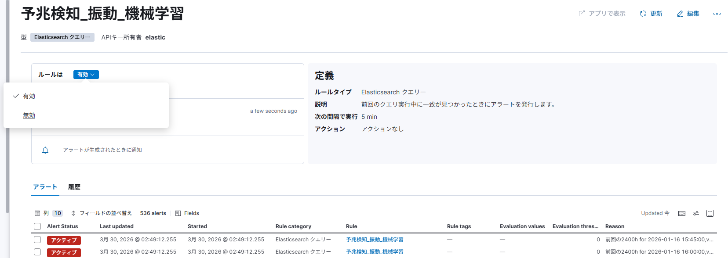

 | 2. アラート確認、アラート一覧作成
 |  | 2-1. HOME画面のハンバーガーメニューから「Discover」メニューを選択。

 |  | 2-2. 画面左上のデータビューのプルダウンメニューを開く → データビュー検索に「.alerts-stack.alerts-default」を入力。
 |  |  | 「1一致するインデックスを探索」という表示がでるので選択。

 |  | 2-3. 画面上部のフィルターで手順「1-10.」でつけた名称の絞り込みをする。
 |  |  | kibana.alert.rule.name : "{手順「1-10.」でつけた名称}"

 |  | 2-4. 「検索フィールド名」に下記の名称を入力 → 検索したフィールド名の右にカーソルを持ってくと「フィールドを列として追加」という表示が出るので選択。
 |  |  | フィールド名 |  | 概要
 |  |  | kibana.alert.rule.name |  | アラートを発行したルールの名称
 |  |  | kibana.alert.reason |  | 手順「1-6.」で KEEP に設定した異常と判定されたデータのタイムスタンプと異常スコア、振動値が出力される

 |  | 2-5. 画面右上の「保存」ボタンを押下。

 |  | 2-6. 「タイトル」項目を入力して「保存」ボタンを押下。

1. アラート設定、抑制方法
1. アラート設定、抑制方法

 | （前提）
 |  | 「固定閾値_異常、予兆検知設定手順」シートのルール設定と、
 |  | 同じ内容でルール設定がされている状態を想定

 | 1-1. 検知条件

 | 1-2. 検知条件
 |  | 1-1-1. 条件一致で検知
 |  |  | 既にドキュメント単位で判定、アラートが出力しているため、
 |  |  | 特別な設定は不要。

 |  | 1-1-2. 期間集計した結果で検知
 |  |  | 期間を指定して修正したい場合は、下記の赤文字のような形式でクエリに内容を追記する。
 |  |  | FROM sensor-data-*
 |  |  | | WHERE device_id.keyword == "pump-01"
 |  |  | | STATS vibration = AVG(vibration) BY timestamp_bucket = BUCKET(@timestamp, 1 day)
 |  |  | | EVAL vibration = ROUND(vibration, 2)
 |  |  | | WHERE vibration >= 4.0
 |  |  | | EVAL timestamp_formatted = DATE_FORMAT("yyyy-MM-dd HH:mm:ss", timestamp_bucket)
 |  |  | | KEEP timestamp_formatted, vibration

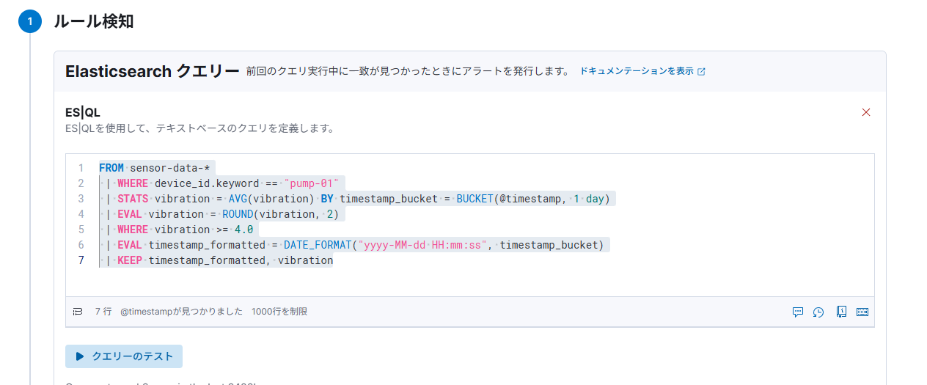

 |  |  | 記載 | 概要
 |  |  | AVG(vibration) | 集計した値の平均値を算出
 |  |  |  | 関数を変えることで中央値、最高値、最低値などを取得可能
 |  |  | BUCKET(@timestamp, 1 day) | 1日分のデータを集計
 |  |  |  | 第二引数を変更することで集計期間を変更可能

 | 1-3. 連続条件一致で検知
 |  | （概要）

 |  | （設定手順）
 |  |  | ルールスケジュールの「高度なオプション」の中に設定する項目がある、
 |  |  | こちらの「アラート遅延」に入力した値と、連続一致検知
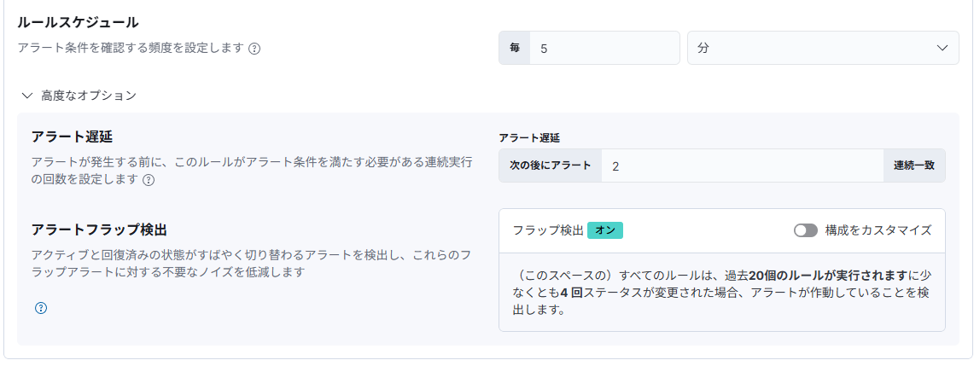

 | 1-3. 状態変化通知

 | 1-4. グループ化

